Tabelle1
Mad | Sad | Glad
Unterschiedliche Kompetenzen der Mitlgieder führen zur Clusterbildung | "gezwungene" Anwendung von Scrum / Struktur war nicht immer klar | Die Gruppenarbeit hinsichtlich Selbstorganisation inkl. der Teamkommunikation funktionierte ausgezeichnet. Die Aufgaben konnten meist gut erledigt werden.
Zeitlicher Verzug zwischen den Meetings / ständig neu einarbeiten | Das Review und die Retrospective waren nicht ausführlich genug erklärt und konnten so nicht 100 prozentig umgesetzt werden. | Viel Freiheit zur Ideenverwirklichung
 |  | Fokus änderte sich von Programmierung auf Hypothesenbildung
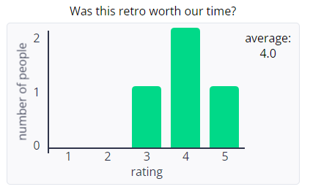

Action Items
Feste Vorgabe wann Review und Retro mit Erinnerung vom Dozenten: klare Struktur und Timeslots / oder Festlegung durch den Scrum Master beim ersten Treffen bzw. Termin

In Zukunft Fokus auf Hypothesenbildung und Hypothesenanalyse anstatt auf Programmierung.

Durchführung als Blockmodul innerhalb einer Woche: Pro Tag ein Sprint

